Instruciones COmpass
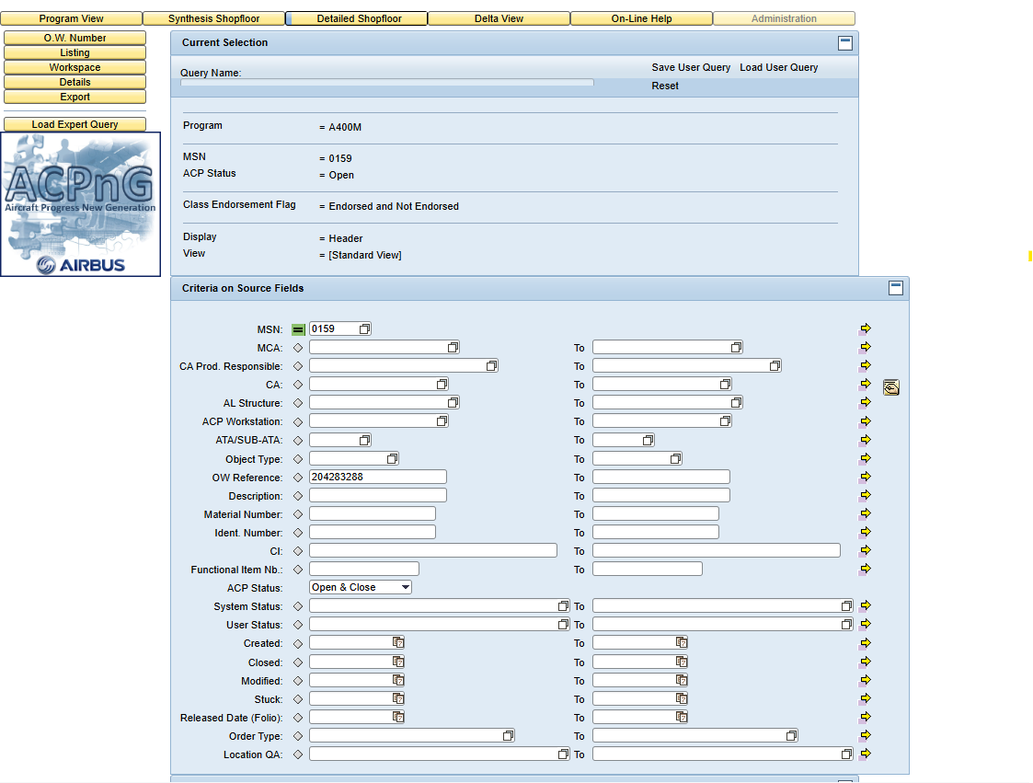

1 Delta
2 29 Load
3 QG tool control integrity | TIPO REWKSIC
3 Workspace
4 Icono exce
5 FOT ARCHIVO

